기타
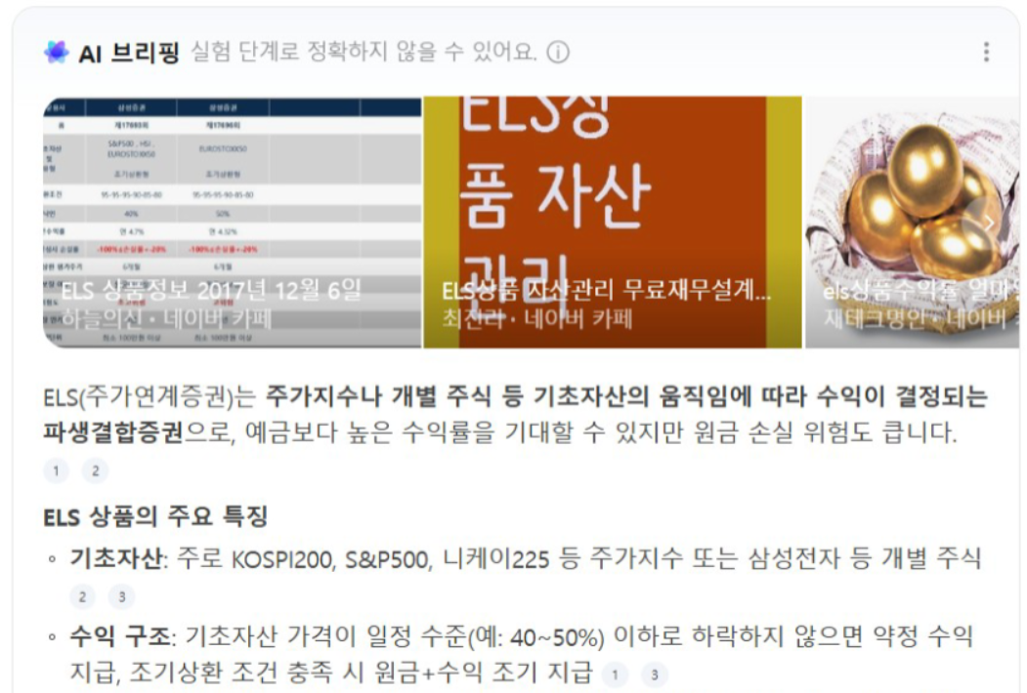
키움 MTS 내 AI 활용니즈 유
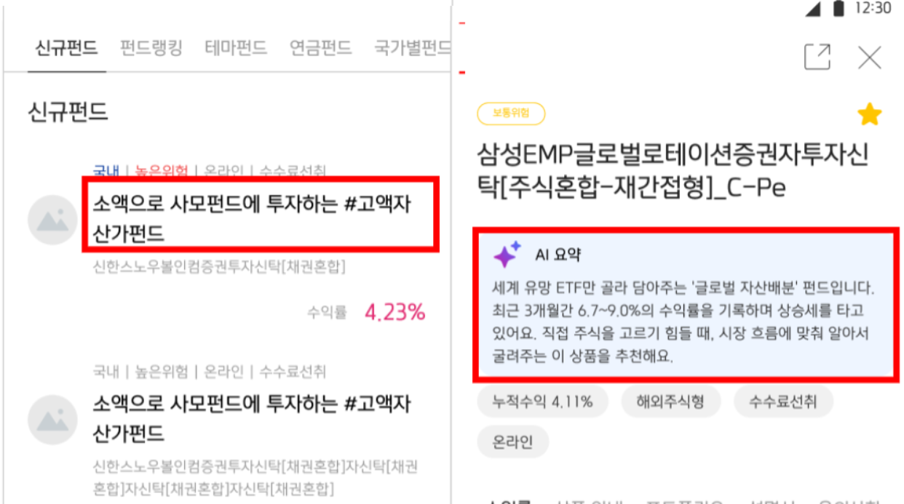

레퍼런스

